index
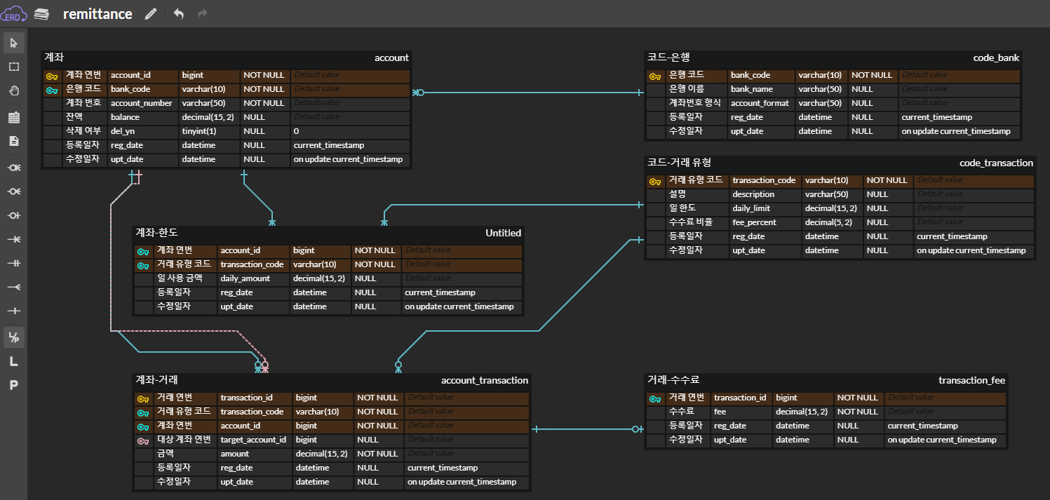
테이블 명세서
No | Table | Description | Create-Order
1 | code_bank | 코드-은행 | 1
2 | code_transaction | 코드-거래 유형 | 1
3 | account | 계좌 | 2
4 | account_transaction | 계좌-거래 | 3
5 | account_limit | 계좌-한도 | 3
6 | transaction_fee | 거래-수수료 | 4

